Ranking PiN_DMC>3,5T
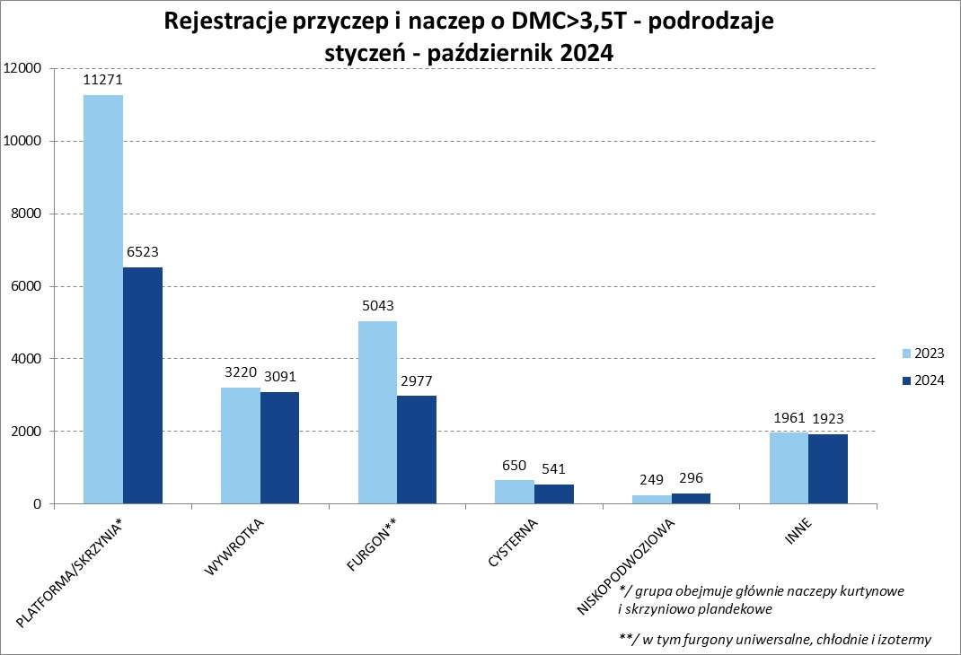
PZPM |  |  |  |  |  | 2024-11-12
Pierwsze rejestracje NOWYCH przyczep i naczep* o DMC>3,5T, udział w rynku %
First Registrations of NEW Trailers & Semi-Trailers with GVW>3.5T, Market Share %
 |  |  |  |  |  | Sztuki / Units
Pozycja | Marka | Rok narastająco Styczeń - Październik
 |  | YTD January - October
 |  | 2024 |  | 2023 |  | Zmiana % r/r
No. | Make
 |  | Ogółem | Udział % | Ogółem | Udział % | Change % y/y
 |  | Total | Mkt shr % | Total | Mkt shr %
1 | SCHMITZ CARGOBULL | 3277 | 21.35% | 5643 | 25.20% | -41.9%
2 | WIELTON | 1938 | 12.62% | 3371 | 15.05% | -42.5%
3 | KRONE | 1902 | 12.39% | 3937 | 17.58% | -51.7%
4 | KOEGEL | 1544 | 10.06% | 1384 | 6.18% | 11.6%
5 | WECON | 584 | 3.80% | 700 | 3.13% | -16.6%
6 | SCHWARZMUELLER | 540 | 3.52% | 626 | 2.80% | -13.7%
7 | BODEX | 419 | 2.73% | 528 | 2.36% | -20.6%
8 | KEMPF | 390 | 2.54% | 393 | 1.75% | -0.8%
9 | KAESSBOHRER | 324 | 2.11% | 311 | 1.39% | 4.2%
10 | ZASŁAW | 308 | 2.01% | 281 | 1.25% | 9.6%
11 | FLIEGL | 269 | 1.75% | 349 | 1.56% | -22.9%
12 | MEGA | 248 | 1.62% | 474 | 2.12% | -47.7%
13 | INTER CARS - FEBER | 226 | 1.47% | 312 | 1.39% | -27.6%
14 | MEILLER-KIPPER | 186 | 1.21% | 108 | 0.48% | 72.2%
15 | CIMC | 169 | 1.10% | 257 | 1.15% | -34.2%
16 | D-TEC | 151 | 0.98% | 121 | 0.54% | 24.8%
17 | BERGER | 143 | 0.93% | 262 | 1.17% | -45.4%
18 | BENALU | 131 | 0.85% | 215 | 0.96% | -39.1%
19 | GT TRAILERS/GNIOTPOL | 125 | 0.81% | 216 | 0.96% | -42.1%
20 | FFB FELDBINDER | 115 | 0.75% | 81 | 0.36% | 42.0%
 | Pozostałe / Others | 2362 | 15.4% | 2825 | 12.6% | -16.4%
 | OGÓŁEM / TOTAL | 15351 | 100% | 22394 | 100% | -31.5%
*/ bez rejestracji czasowych
Źródło: analizy PZPM na podstawie CEP
Source: PZPM analysis based on Central Register of Vehicles

Ranking Naczepy DMC>3,5T
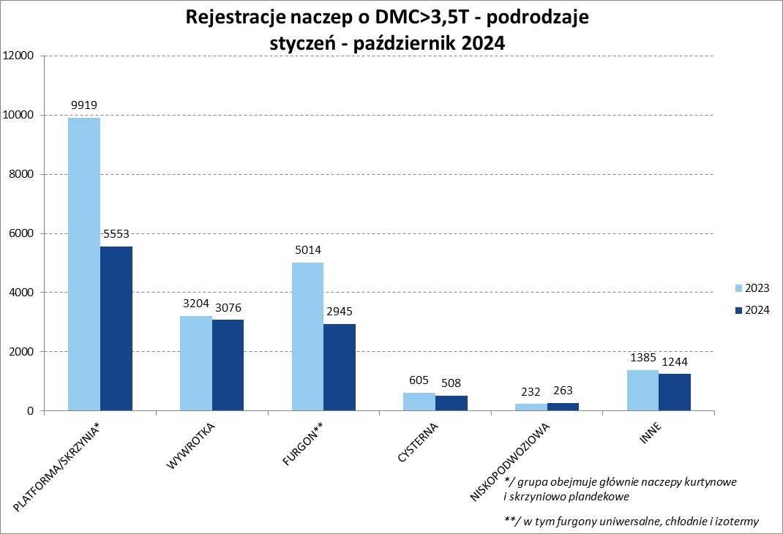

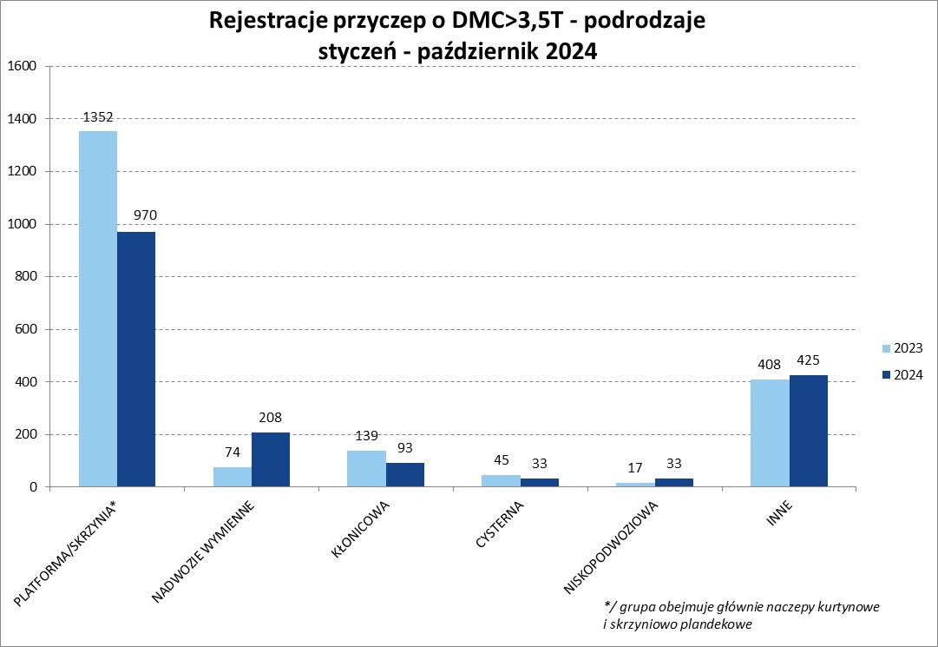
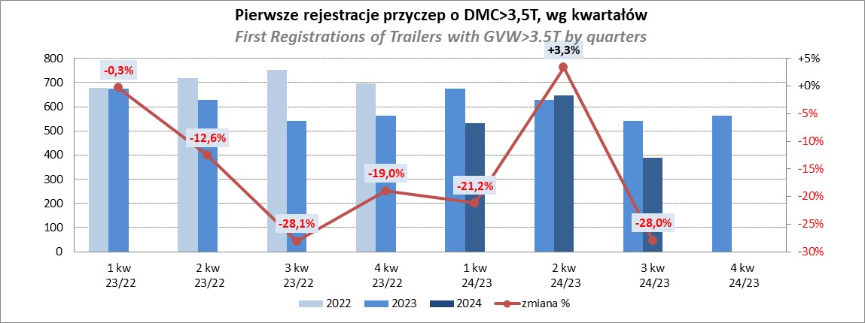
PZPM |  |  |  |  |  | 2024-11-12
Pierwsze rejestracje NOWYCH naczep* o DMC>3,5T, udział w rynku %
First Registrations of NEW Semi-Trailers with GVW>3.5T, Market Share %
 |  |  |  |  |  | Sztuki
Pozycja | Marka | Rok narastająco Styczeń - Październik
 |  | YTD January - October
 |  | 2024 |  | 2023 |  | Zmiana % r/r
No. | Make
 |  | Ogółem | Udział % | Ogółem | Udział % | Change % y/y
 |  | Total | Mkt shr % | Total | Mkt shr %
1 | SCHMITZ CARGOBULL | 3270 | 24.1% | 5636 | 27.68% | -42.0%
2 | KRONE | 1885 | 13.9% | 3931 | 19.31% | -52.0%
3 | WIELTON | 1616 | 11.9% | 3067 | 15.06% | -47.3%
4 | KOEGEL | 1532 | 11.3% | 1380 | 6.78% | 11.0%
5 | SCHWARZMUELLER | 527 | 3.9% | 615 | 3.02% | -14.3%
6 | BODEX | 413 | 3.0% | 518 | 2.54% | -20.3%
7 | KEMPF | 390 | 2.9% | 393 | 1.93% | -0.8%
8 | KAESSBOHRER | 296 | 2.2% | 297 | 1.46% | -0.3%
9 | ZASŁAW | 278 | 2.0% | 242 | 1.19% | 14.9%
10 | MEGA | 247 | 1.8% | 474 | 2.33% | -47.9%
11 | FLIEGL | 243 | 1.8% | 331 | 1.63% | -26.6%
12 | INTER CARS - FEBER | 226 | 1.7% | 312 | 1.53% | -27.6%
13 | CIMC | 169 | 1.2% | 257 | 1.26% | -34.2%
14 | MEILLER-KIPPER | 158 | 1.2% | 77 | 0.38% | 105.2%
15 | D-TEC | 151 | 1.1% | 121 | 0.59% | 24.8%
16 | BERGER | 143 | 1.1% | 262 | 1.29% | -45.4%
17 | BENALU | 131 | 1.0% | 215 | 1.06% | -39.1%
18 | FFB FELDBINDER | 115 | 0.8% | 81 | 0.40% | 42.0%
19 | STAS | 95 | 0.7% | 139 | 0.68% | -31.7%
20 | JANMIL | 89 | 0.7% | 82 | 0.40% | 8.5%
 | Pozostałe / Others | 1615 | 11.9% | 1929 | 9.5% | -16.3%
 | OGÓŁEM / TOTAL | 13589 | 100% | 20359 | 100% | -33.3%
*/ bez rejestracji czasowych
Źródło: analizy PZPM na podstawie CEP
Source: PZPM analysis based on Central Register of Vehicles

Przyczepy lekkie
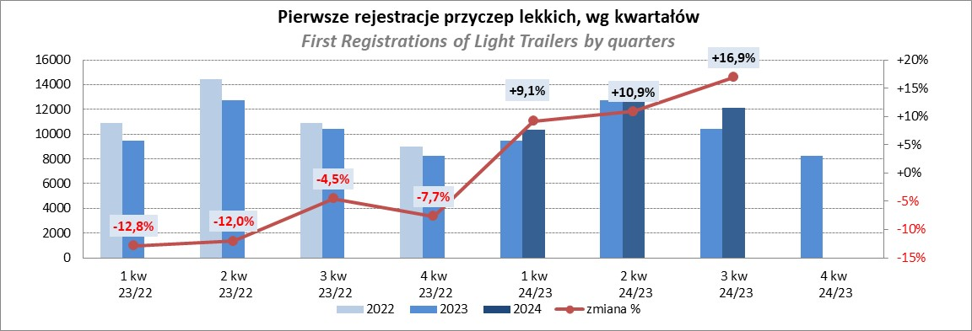
PZPM |  |  |  |  |  | 2024-11-12
Pierwsze rejestracje NOWYCH przyczep lekkich*, udział w rynku %
First Registrations of NEW Light Trailers*, Market Share %
 |  |  |  |  |  | Sztuki / Units
Pozycja | Marka | Rok narastająco Styczeń - Październik
 |  | YTD January - October
 |  | 2024 |  | 2023 |  | Zmiana % r/r
No. | Make
 |  | Ogółem | Udział % | Ogółem | Udział % | Change % y/y
 |  | Total | Mkt shr % | Total | Mkt shr %
1 | NEPTUN-SORELPOL | 10707 | 26.33% | 9842 | 27.40% | 8.8%
2 | TEMARED | 9748 | 23.97% | 7921 | 22.05% | 23.1%
3 | NIEWIADÓW | 2392 | 5.88% | 2843 | 7.91% | -15.9%
4 | ZASŁAW | 2326 | 5.72% | 2179 | 6.07% | 6.7%
5 | FARO | 1956 | 4.81% | 1437 | 4.00% | 36.1%
6 | BRENDERUP-THULE TRAILERS | 1803 | 4.43% | 725 | 2.02% | 148.7%
7 | RYDWAN | 1466 | 3.61% | 1447 | 4.03% | 1.3%
8 | MARTZ | 1063 | 2.61% | 1183 | 3.29% | -10.1%
9 | FRACHT | 818 | 2.01% | 526 | 1.46% | 55.5%
10 | WIDPOL | 791 | 1.95% | 811 | 2.26% | -2.5%
11 | WIOLA | 740 | 1.82% | 754 | 2.10% | -1.9%
12 | LORRIES | 545 | 1.34% | 462 | 1.29% | 18.0%
13 | MASTER-TECH | 492 | 1.21% | 474 | 1.32% | 3.8%
14 | GŁOWACZ | 475 | 1.17% | 458 | 1.27% | 3.7%
15 | STIM | 434 | 1.07% | 300 | 0.84% | 44.7%
16 | W.N.P. M.SUSKI | 417 | 1.03% | 354 | 0.99% | 17.8%
17 | SPAWLINE | 337 | 0.83% | 353 | 0.98% | -4.5%
18 | MER | 287 | 0.71% | 171 | 0.48% | 67.8%
19 | BLYSS | 255 | 0.63% | 167 | 0.46% | 52.7%
20 | MIRO-CAR1 | 254 | 0.62% | 238 | 0.66% | 6.7%
 | Pozostałe / Others | 3357 | 8.3% | 3279 | 9.1% | 2.4%
 | OGÓŁEM / TOTAL | 40663 | 100% | 35924 | 100% | 13.2%
*/ bez rejestracji czasowych
Źródło: analizy PZPM na podstawie CEP
Source: PZPM analysis based on Central Register of Vehicles

Ranking_P-CR
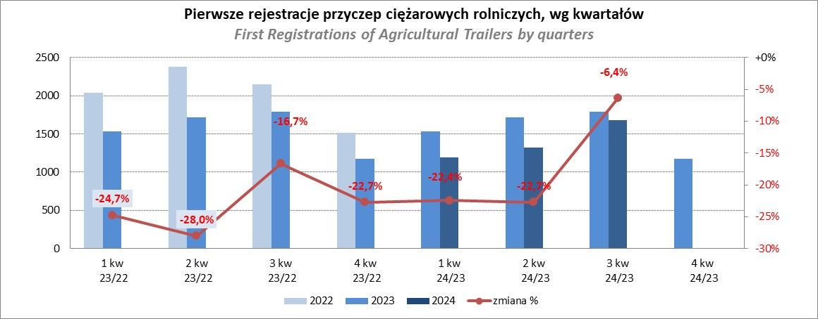
PZPM |  |  |  |  |  | 2024-11-12
Pierwsze rejestracje NOWYCH przyczep ciężarowych rolniczych*, udział w rynku %
First Registrations of NEW Agricultural Trailers*, Market Share %
 |  |  |  |  |  | Sztuki / Units
Pozycja | Marka | Rok narastająco Styczeń - Październik
 |  | YTD January - October
 |  | 2024 |  | 2023 |  | Zmiana % r/r
No. | Make
 |  | Ogółem | Udział % | Ogółem | Udział % | Change % y/y
 |  | Total | Mkt shr % | Total | Mkt shr %
1 | PRONAR | 1144 | 25.03% | 1808 | 33.17% | -36.7%
2 | METAL-FACH | 666 | 14.57% | 677 | 12.42% | -1.6%
3 | METALTECH | 402 | 8.80% | 449 | 8.24% | -10.5%
4 | WIELTON | 320 | 7.00% | 424 | 7.78% | -24.5%
5 | JOSKIN | 285 | 6.24% | 109 | 2.00% | 161.5%
6 | MEPROZET | 226 | 4.95% | 153 | 2.81% | 47.7%
7 | ZASŁAW | 212 | 4.64% | 226 | 4.15% | -6.2%
8 | PPHU WODZIŃSKI | 155 | 3.39% | 290 | 5.32% | -46.6%
9 | POMOT | 130 | 2.84% | 106 | 1.94% | 22.6%
10 | TECHMONT | 98 | 2.14% | 122 | 2.24% | -19.7%
11 | FLIEGL | 91 | 1.99% | 89 | 1.63% | 2.2%
12 | MARPOL | 86 | 1.88% | 198 | 3.63% | -56.6%
13 | URSUS | 77 | 1.68% | 75 | 1.38% | 2.7%
14 | CYNKOMET | 74 | 1.62% | 95 | 1.74% | -22.1%
15 | BBC | 45 | 0.98% | 132 | 2.42% | -65.9%
 | Pozostałe / Others | 559 | 12.2% | 498 | 9.1% | 12.2%
 | OGÓŁEM / TOTAL | 4570 | 100% | 5451 | 100% | -16.2%
*/ bez rejestracji czasowych
Źródło: analizy PZPM na podstawie CEP
Source: PZPM analysis based on Central Register of Vehicles

Ranking_CR
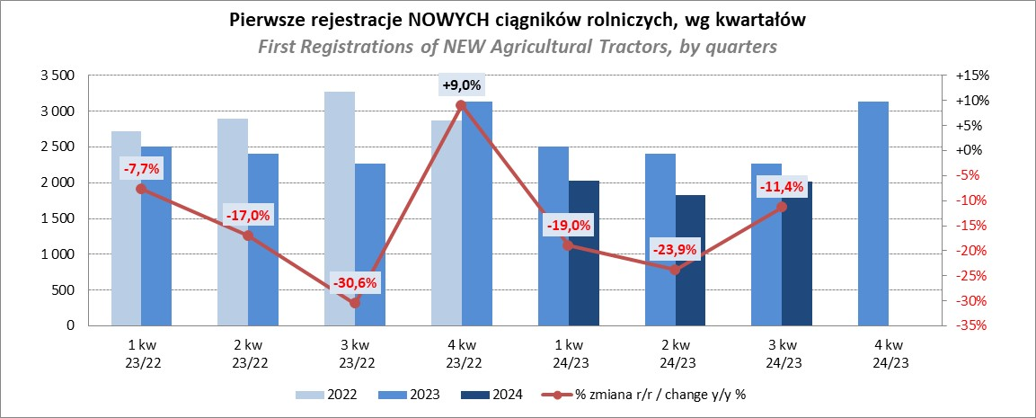
PZPM |  |  |  |  |  | 2024-11-12
Pierwsze rejestracje NOWYCH ciągników rolniczych*, udział w rynku %
First Registrations of NEW Agricultural Tractors*, Market Share %
 |  |  |  |  |  | Sztuki / Units
Pozycja | Marka | Rok narastająco Styczeń - Październik
 |  | YTD January - October
 |  | 2024 |  | 2023 |  | Zmiana % r/r
No. | Make
 |  | Ogółem | Udział % | Ogółem | Udział % | Change % y/y
 |  | Total | Mkt shr % | Total | Mkt shr %
1 | JOHN DEERE | 1,012 | 15.27% | 1,427 | 17.53% | -29.1%
2 | NEW HOLLAND | 827 | 12.48% | 1,354 | 16.63% | -38.9%
3 | KUBOTA | 794 | 11.98% | 918 | 11.27% | -13.5%
4 | DEUTZ-FAHR | 557 | 8.40% | 689 | 8.46% | -19.2%
5 | CASE IH | 503 | 7.59% | 519 | 6.37% | -3.1%
6 | CLAAS | 395 | 5.96% | 331 | 4.07% | 19.3%
7 | MASSEY FERGUSON | 373 | 5.63% | 411 | 5.05% | -9.2%
8 | SOLIS | 294 | 4.44% | 278 | 3.41% | 5.8%
9 | FENDT | 281 | 4.24% | 260 | 3.19% | 8.1%
10 | VALTRA | 269 | 4.06% | 396 | 4.86% | -32.1%
11 | FARMTRAC | 232 | 3.50% | 338 | 4.15% | -31.4%
12 | ARBOS | 161 | 2.43% | 135 | 1.66% | 19.3%
13 | STEYR | 144 | 2.17% | 213 | 2.62% | -32.4%
14 | ZETOR | 129 | 1.95% | 249 | 3.06% | -48.2%
15 | LS | 98 | 1.48% | 50 | 0.61% | 96.0%
 | Pozostałe / Others | 560 | 8.4% | 574 | 7.0% | -2.4%
 | OGÓŁEM / TOTAL | 6,629 | 100% | 8,142 | 100% | -18.6%
*Pojazdy zarejestrowane jako Ciągniki Rolnicze bez wyróżnionych jako potencjalne ATV / UTV
** Liczby zawierają rejestracje czasowe na koniec miesięcy
Źródło: analizy PZPM na podstawie CEP
*Vehicles registered as Agricultural Tractors without considered as ATV / UTV
Source: PZPM analysis based on Central Register of Vehicles

